Análise das Rotas
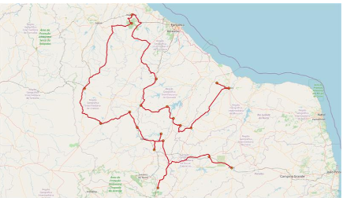
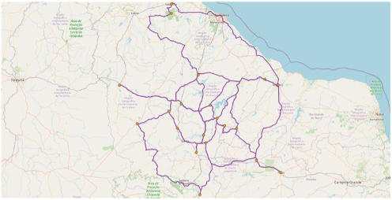
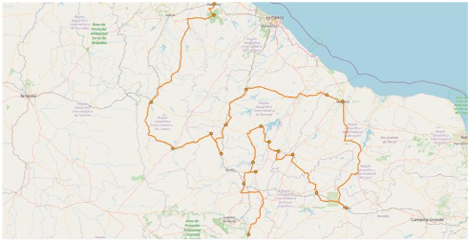
Rota 1: | A rota 1 visou traçar o melhor trajeto com base nas distâncias
 | A rota 2 visou traçar o melhor trajeto com base no menor custo de Alimentação e Hospedagem
 | A rota 3 visou traçar o melhor trajeto com base nos custos de combustíveis.

 | Visualmente e entendendo que o Agente Comercial tem que maximizar o seu tempo, a Rota 2 é descartada, pois demandaria mais tempo e um "zig-zague" desnecessário
 | Em tempos de alta dos preços dos combustíveis, a Rota 3 se mostra bem atratativa e não se mostra "tão" distinta da Rota 1.
 | A Rota 1 seria a opção correta se o fator combustível não fosse tão essencial, pois claramente como vemos na figura mostra uma rota limpa e com poucos desvios do caminho.
Rota 1 |  | Rota 2 | Rota 3

